CollectiveAccess
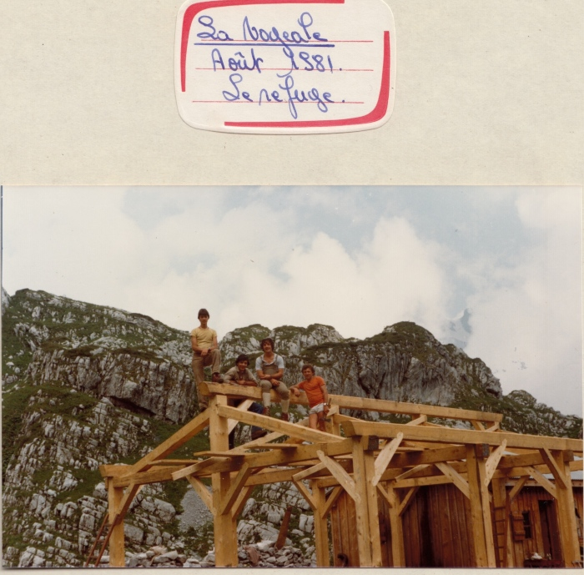
Image | Object | Description | Date
 | Photos de la construction du chalet de la Vogealle 1981 (30-004) | Photos de la construction du chalet de la Vogealle 1981 Thierry, Jean MOGENIER et Hubert DUCROZ

